D_Jahresemissionsmengen
"Zulässige Jahresemissionsmengen" laut "Bundesklimaschutzgesetz" vom 09.10.2019
 | Energiewirtschaft | Industrie | Gebäude | Verkehr | Landwirtschaft | Abfallwirtschaft etc.
2017
2018
2019
2020 | 280 | 186 | 118 | 150 | 70 | 9
2021 | 268.5 | 182 | 113 | 145 | 68 | 9
2022 | 257 | 177 | 108 | 139 | 67 | 8
2023 | 246.75 | 172 | 103 | 134 | 66 | 8
2024 | 236.5 | 168 | 99 | 128 | 65 | 7
2025 | 226.25 | 163 | 94 | 123 | 64 | 7
2026 | 216 | 158 | 89 | 117 | 63 | 7
2027 | 205.75 | 154 | 84 | 112 | 61 | 6
2028 | 195.5 | 149 | 80 | 106 | 60 | 6
2029 | 185.25 | 145 | 75 | 101 | 59 | 5
2030 | 175 | 140 | 70 | 95 | 58 | 5
2031 | 164.70588235 | 135.33333333 | 65 | 89.722222222 | 56.55 | 4.5833333333
2032 | 154.41176471 | 130.66666667 | 60 | 84.444444444 | 55.1 | 4.1666666667
2033 | 144.11764706 | 126 | 55 | 79.166666667 | 53.65 | 3.75
2034 | 133.82352941 | 121.33333333 | 50 | 73.888888889 | 52.2 | 3.3333333333
2035 | 123.52941176 | 116.66666667 | 45 | 68.611111111 | 50.75 | 2.9166666667
2036 | 113.23529412 | 112 | 40 | 63.333333333 | 49.3 | 2.5
2037 | 102.94117647 | 107.33333333 | 35 | 58.055555556 | 47.85 | 2.0833333333
2038 | 92.647058824 | 102.66666667 | 30 | 52.777777778 | 46.4 | 1.6666666667
2039 | 82.352941176 | 98 | 25 | 47.5 | 44.95 | 1.25
2040 | 72.058823529 | 93.333333333 | 20 | 42.222222222 | 43.5 | 0.83333333333
2041 | 61.764705882 | 88.666666667 | 15 | 36.944444444 | 42.05 | 0.41666666667
2042 | 51.470588235 | 84 | 10 | 31.666666667 | 40.6 | 0
2043 | 41.176470588 | 79.333333333 | 5 | 26.388888889 | 39.15
2044 | 30.882352941 | 74.666666667 | 0 | 21.111111111 | 37.7
2045 | 20.588235294 | 70 |  | 15.833333333 | 36.25
2046 | 10.294117647 | 65.333333333 |  | 10.555555556 | 34.8
2047 | 1.7763568394E-14 | 60.666666667 |  | 5.2777777778 | 33.35
2048 |  | 56 |  | 2.3092638912E-14 | 31.9
2049 |  | 51.333333333 |  |  | 30.45
2050 |  | 46.666666667 |  |  | 29

Tabelle1
Klimaschutzgesetz - zulässige Jahresemissionsmengen
aho, 10.10.19

Ziel dieses Dokuments: | Untersucht werden soll, ob die im Klimaschutzgesetz festgelegten "zulässigen Jahresemissionsmengen" hinreichend sind, um die Ziele des Parisabkommens mit einem fairen und angemessenen Beitrag Deutschlands einzuhalten:
Feststellung: | Das Klimaschutzgesetz sieht vor, dass Deutschland im Zeitraum von 2020 - 2030 insgesamt 7447,5 Mio. t CO2 emittiert. Das gesamte Restbudget Deutschlands ab 2020 liegt bei rund 6,5 Gigatonnen = 6.500 Mio. Tonnen.
Fazit (vorläufig): | Allein die von der Bundesregierung vorgesehenen Emissionen von ca. 7.500 Mio. t CO2 liegen höher als das Gesamtbudget von 6.500 Mio. t. Ab 2030 würde Deutschland aber weitere ca. 6.500 Mio. t. emittieren.
Bewertung: | Deutschland ist beim Klimaschutz nicht nur KEIN Vorbild, sondern erfüllt seine gerechten Mindestverpflichtungen nur zur Hälfte! Das ist eine Schande.
Hinweis: | Diese Tabelle darf erweitert und ergänzt werden. Bitte die erweiterte Tabelle zurück an info@sonnenkraft-freising.de. Danke!

Jahresemissionsmenge in Mio. Tonnen CO2-Äquivalent | Summe 2020 bis 2030 |  | 2017 | 2018 | 2019 | 2020 | 2021 | 2022 | 2023 | 2024 | 2025 | 2026 | 2027 | 2028 | 2029 | 2030 | 2031 | 2032 | 2033 | 2034 | 2035 | 2036 | 2037 | 2038 | 2039 | 2040 | 2041 | 2042 | 2043 | 2044 | 2045 | 2046 | 2047 | 2048 | 2049 | 2050 | Null
Energiewirtschaft | 2492.5 | 3892.5 |  |  |  | 280 | 268.5 | 257 | 246.75 | 236.5 | 226.25 | 216 | 205.75 | 195.5 | 185.25 | 175 | 164.7 | 154.4 | 144.1 | 133.8 | 123.5 | 113.2 | 102.9 | 92.6 | 82.4 | 72.1 | 61.8 | 51.5 | 41.2 | 30.9 | 20.6 | 10.3 | 0.0 |  |  |  | 2047
Industrie | 1794 | 3614 |  |  |  | 186 | 182 | 177 | 172 | 168 | 163 | 158 | 154 | 149 | 145 | 140 | 135.3 | 130.7 | 126.0 | 121.3 | 116.7 | 112.0 | 107.3 | 102.7 | 98.0 | 93.3 | 88.7 | 84.0 | 79.3 | 74.7 | 70.0 | 65.3 | 60.7 | 56.0 | 51.3 | 46.7 | 2060
Gebäude | 1033 | 1488 |  |  |  | 118 | 113 | 108 | 103 | 99 | 94 | 89 | 84 | 80 | 75 | 70 | 65.0 | 60.0 | 55.0 | 50.0 | 45.0 | 40.0 | 35.0 | 30.0 | 25.0 | 20.0 | 15.0 | 10.0 | 5.0 | 0.0 |  |  |  |  |  |  | 2044
Verkehr | 1350 | 2157.5 |  |  |  | 150 | 145 | 139 | 134 | 128 | 123 | 117 | 112 | 106 | 101 | 95 | 89.7 | 84.4 | 79.2 | 73.9 | 68.6 | 63.3 | 58.1 | 52.8 | 47.5 | 42.2 | 36.9 | 31.7 | 26.4 | 21.1 | 15.8 | 10.6 | 5.3 | 0.0 |  |  | 2048
Landwirtschaft | 701 | 1556.5 |  |  |  | 70 | 68 | 67 | 66 | 65 | 64 | 63 | 61 | 60 | 59 | 58 | 56.6 | 55.1 | 53.6 | 52.2 | 50.7 | 49.3 | 47.8 | 46.4 | 44.9 | 43.5 | 42.0 | 40.6 | 39.1 | 37.7 | 36.2 | 34.8 | 33.3 | 31.9 | 30.4 | 29.0 | 2070
Abfallwirtschaft etc. | 77 | 104.5 |  |  |  | 9 | 9 | 8 | 8 | 7 | 7 | 7 | 6 | 6 | 5 | 5 | 4.6 | 4.2 | 3.7 | 3.3 | 2.9 | 2.5 | 2.1 | 1.7 | 1.3 | 0.8 | 0.4 | 0.0 |  |  |  |  |  |  |  |  | 2042
SUMME | 7447.5 | 12813 | 0 | 0 | 0 | 813 | 785.5 | 756 | 729.75 | 703.5 | 677.25 | 650 | 622.75 | 596.5 | 570.25 | 543 | 516 | 489 | 462 | 435 | 407 | 380 | 353 | 326 | 299 | 272 | 245 | 218 | 191 | 164 | 143 | 121 | 99 | 88 | 82 | 76
Kumulierte Emissionen |  |  |  |  |  | 813 | 1599 | 2355 | 3084 | 3788 | 4465 | 5115 | 5738 | 6334 | 6905 | 7448 | 7963 | 8452 | 8914 | 9348 | 9756 | 10136 | 10490 | 10816 | 11115 | 11387 | 11632 | 11849 | 12040 | 12205 | 12347 | 12468 | 12568 | 12656 | 12737 | 12813
Restbudget |  |  | 0 | 0 | 6,500 | 5,687 | 4,902 | 4,146 | 3,416 | 2,712 | 2,035 | 1,385 | 762 | 166 | -405 | -948 | -1,463 | -1,952 | -2,414 | -2,848 | -3,256 | -3,636 | -3,990 | -4,316 | -4,615 | -4,887 | -5,132 | -5,349 | -5,540 | -5,705 | -5,847 | -5,968 | -6,068 | -6,156 | -6,237 | -6,313

Prozentual (Bezug Vorjahr)
Energiewirtschaft |  |  |  |  |  |  | -4.1% | -4.3% | -4.0% | -4.2% | -4.3% | -4.5% | -4.7% | -5.0% | -5.2% | -5.5%
Industrie |  |  |  |  |  |  | -2.2% | -2.7% | -2.8% | -2.3% | -3.0% | -3.1% | -2.5% | -3.2% | -2.7% | -3.4%
Gebäude |  |  |  |  |  |  | -4.2% | -4.4% | -4.6% | -3.9% | -5.1% | -5.3% | -5.6% | -4.8% | -6.3% | -6.7%
Verkehr |  |  |  |  |  |  | -3.3% | -4.1% | -3.6% | -4.5% | -3.9% | -4.9% | -4.3% | -5.4% | -4.7% | -5.9%
Landwirtschaft |  |  |  |  |  |  | -2.9% | -1.5% | -1.5% | -1.5% | -1.5% | -1.6% | -3.2% | -1.6% | -1.7% | -1.7%
Abfallwirtschaft etc. |  |  |  |  |  |  | 0.0% | -11.1% | 0.0% | -12.5% | 0.0% | 0.0% | -14.3% | 0.0% | -16.7% | 0.0%

Prozentual (Bezug 2020)
Energiewirtschaft |  |  |  |  |  | 0.0% | -4.1% | -8.2% | -11.9% | -15.5% | -19.2% | -22.9% | -26.5% | -30.2% | -33.8% | -37.5%
Industrie |  |  |  |  |  | 0.0% | -2.2% | -4.8% | -7.5% | -9.7% | -12.4% | -15.1% | -17.2% | -19.9% | -22.0% | -24.7%
Gebäude |  |  |  |  |  | 0.0% | -4.2% | -8.5% | -12.7% | -16.1% | -20.3% | -24.6% | -28.8% | -32.2% | -36.4% | -40.7%
Verkehr |  |  |  |  |  | 0.0% | -3.3% | -7.3% | -10.7% | -14.7% | -18.0% | -22.0% | -25.3% | -29.3% | -32.7% | -36.7%
Landwirtschaft |  |  |  |  |  | 0.0% | -2.9% | -4.3% | -5.7% | -7.1% | -8.6% | -10.0% | -12.9% | -14.3% | -15.7% | -17.1%
Abfallwirtschaft etc. |  |  |  |  |  | 0.0% | 0.0% | -11.1% | -11.1% | -22.2% | -22.2% | -22.2% | -33.3% | -33.3% | -44.4% | -44.4%

Quelle: | https://www.bmu.de/fileadmin/Daten_BMU/Download_PDF/Klimaschutz/faq_klimaschutzgesetz_bf.pdf
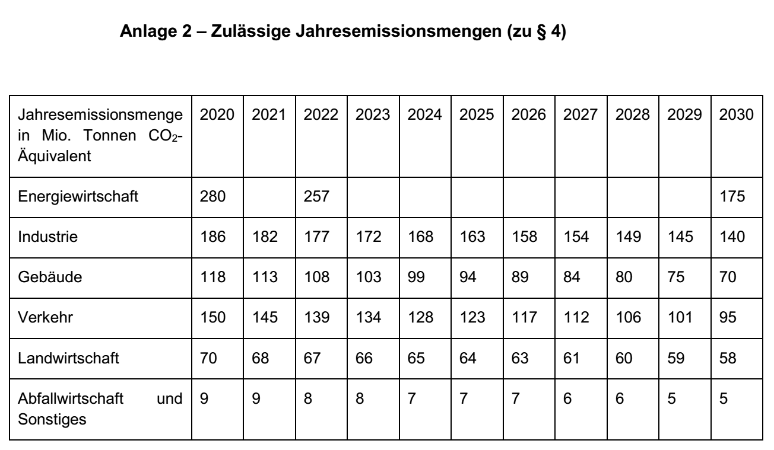

CO2-Budget:
Quellen: |  |  |  |  |  |  |  |  | p.a. | bis 2030 | bis 2050 | Gesamt | Welt
https://zukunft.erdgas.info/ueber-zukunft-erdgas/experten-leistungen/kommunikation/kampagnen/co2-budget-deutschland-2019 |  |  |  |  |  |  |  |  | 200,000,000 |  | 9,900,000,000
https://de.wikipedia.org/wiki/CO2-Budget
https://www.spiegel.de/wissenschaft/natur/co2-budget-so-viel-treibhausgas-darf-die-menschheit-noch-ausstossen-a-1277801.html

"Zulässige Jahresemissionsmengen" laut "Bundesklimaschutzgesetz" vom 09.10.2019
 | Energiewirtschaft | Industrie | Gebäude | Verkehr | Landwirtschaft | Abfallwirtschaft etc.
2017
2018
2019
2020 | 280 | 186 | 118 | 150 | 70 | 9
2021 | 268.5 | 182 | 113 | 145 | 68 | 9
2022 | 257 | 177 | 108 | 139 | 67 | 8
2023 | 246.75 | 172 | 103 | 134 | 66 | 8
2024 | 236.5 | 168 | 99 | 128 | 65 | 7
2025 | 226.25 | 163 | 94 | 123 | 64 | 7
2026 | 216 | 158 | 89 | 117 | 63 | 7
2027 | 205.75 | 154 | 84 | 112 | 61 | 6
2028 | 195.5 | 149 | 80 | 106 | 60 | 6
2029 | 185.25 | 145 | 75 | 101 | 59 | 5
2030 | 175 | 140 | 70 | 95 | 58 | 5
2031 | 164.70588235 | 135.33333333 | 65 | 89.722222222 | 56.55 | 4.5833333333
2032 | 154.41176471 | 130.66666667 | 60 | 84.444444444 | 55.1 | 4.1666666667
2033 | 144.11764706 | 126 | 55 | 79.166666667 | 53.65 | 3.75
2034 | 133.82352941 | 121.33333333 | 50 | 73.888888889 | 52.2 | 3.3333333333
2035 | 123.52941176 | 116.66666667 | 45 | 68.611111111 | 50.75 | 2.9166666667
2036 | 113.23529412 | 112 | 40 | 63.333333333 | 49.3 | 2.5
2037 | 102.94117647 | 107.33333333 | 35 | 58.055555556 | 47.85 | 2.0833333333
2038 | 92.647058824 | 102.66666667 | 30 | 52.777777778 | 46.4 | 1.6666666667
2039 | 82.352941176 | 98 | 25 | 47.5 | 44.95 | 1.25
2040 | 72.058823529 | 93.333333333 | 20 | 42.222222222 | 43.5 | 0.83333333333
2041 | 61.764705882 | 88.666666667 | 15 | 36.944444444 | 42.05 | 0.41666666667
2042 | 51.470588235 | 84 | 10 | 31.666666667 | 40.6 | 0
2043 | 41.176470588 | 79.333333333 | 5 | 26.388888889 | 39.15
2044 | 30.882352941 | 74.666666667 | 0 | 21.111111111 | 37.7
2045 | 20.588235294 | 70 |  | 15.833333333 | 36.25
2046 | 10.294117647 | 65.333333333 |  | 10.555555556 | 34.8
2047 | 1.7763568394E-14 | 60.666666667 |  | 5.2777777778 | 33.35
2048 |  | 56 |  | 2.3092638912E-14 | 31.9
2049 |  | 51.333333333 |  |  | 30.45
2050 |  | 46.666666667 |  |  | 29
Diagramm:
 |  |  |  |  |  |  |  |  |  |  |  |  |  | Das Gesamtbudget für Deutschland liegt ab 2020 bei ca. 6.500 Mio. t CO2. Allein die im Klimaschutzgesetz "zulässigen" Mengen liegen im Zeitraum 2020 - 2030 bei 7.500 Mio. t. CO2. Die Gesamtemissionen von ca. 13 Mrd. t. CO2 sind etwa doppelt so hoch.
 |  |  |  |  |  |  |  |  |  |  |  |  |  | Mio. Tonnen CO2-Emissionen pro Jahr
 |  |  |  |  |  |  |  |  |  |  |  |  |  | Das Budget wird im Jahr 2028 überschritten!
 |  |  |  |  |  |  |  |  |  |  |  |  |  | (c) Sonnenkraft Freising e. V. SKF_Klimaschutzgesetz_CO2-Mengen_191010aho.xlsx
 |  |  |  |  |  |  |  |  |  |  |  |  |  | SKF_Klimaschutzgesetz_CO2-Mengen_191010aho.xlsx

